RTK
数据分析来源：以中间位置为基准测量出的距离

平均值0.07m
总体标准差0.045m

问题
1. 激光测距仪测量表面反光容易使结果不准确，应该使用不反光板作为测量表面
2. 每次测量等经纬度数据稳定再度数
初始位置经度 | 初始位置纬度 | 测量位置经度 | 测量位置纬度 | RTK与P0位置之间的距离 | 激光测距仪测量距离 | 差值 | 差值绝对值 | ACC=1m | RTK与前一位置之间的距离 | 激光测距仪实际测量值与前一位置差值 | 与前一位置差值 | 激光测距仪实际测量值0.666
114.206122 | 22.689177 | 114.20618 | 22.689121 | 8.613 | 8.722 | -0.109 | 0.109 | 1 |  |  |  | 1.399
114.206122 | 22.689177 | 114.206176 | 22.689125 | 8.008 | 8.128 | -0.120 | 0.120 | 2 |  | 0.594 | -0.594 | 1.993
114.206122 | 22.689177 | 114.206173 | 22.689128 | 7.554 | 7.645 | -0.091 | 0.091 | 3 |  | 0.483 | -0.483 | 2.476
114.206122 | 22.689177 | 114.20617 | 22.689131 | 7.100 | 7.144 | -0.044 | 0.044 | 4 |  | 0.501 | -0.501 | 2.977
114.206122 | 22.689177 | 114.206166 | 22.689135 | 6.495 | 6.645 | -0.150 | 0.150 | 5 |  | 0.499 | -0.499 | 3.476
114.206122 | 22.689177 | 114.206162 | 22.689139 | 5.890 | 6.024 | -0.134 | 0.134 | 6 |  | 0.621 | -0.621 | 4.097
114.206122 | 22.689177 | 114.206158 | 22.689143 | 5.285 | 5.415 | -0.130 | 0.130 | 7 |  | 0.609 | -0.609 | 4.706
114.206122 | 22.689177 | 114.206154 | 22.689146 | 4.760 | 4.843 | -0.083 | 0.083 | 8 |  | 0.572 | -0.572 | 5.278
114.206122 | 22.689177 | 114.20615 | 22.689151 | 4.076 | 4.138 | -0.062 | 0.062 | 9 |  | 0.705 | -0.705 | 5.983
114.206122 | 22.689177 | 114.206145 | 22.689155 | 3.399 | 3.48 | -0.081 | 0.081 | 10 |  |  |  | 6.641
114.206122 | 22.689177 | 114.20614 | 22.68916 | 2.643 | 2.636 | 0.007 | 0.007 | 11 |  |  |  | 7.485
114.206122 | 22.689177 | 114.206135 | 22.689166 | 1.809 | 1.829 | -0.020 | 0.020 | 12 |  |  |  | 8.292
114.206122 | 22.689177 | 114.206129 | 22.689171 | 0.982 | 0.942 | 0.040 | 0.040 | 13 |  |  |  | 9.179
114.206122 | 22.689177 | 114.206122 | 22.689177 | 0.000 | 0 | 0.000 | 0.000 | 14 |  |  |  | 10.121
114.206122 | 22.689177 | 114.206116 | 22.689183 | 0.906 | 0.896 | 0.010 | 0.010 | 15 |  |  |  | 11.017
114.206122 | 22.689177 | 114.20611 | 22.689188 | 1.735 | 1.771 | -0.036 | 0.036 | 16 |  |  |  | 11.892
114.206122 | 22.689177 | 114.206104 | 22.689195 | 2.724 | 2.721 | 0.003 | 0.003 | 17 |  |  |  | 12.842
114.206122 | 22.689177 | 114.206098 | 22.689201 | 3.631 | 3.63 | 0.001 | 0.001 | 18 |  |  |  | 13.751
114.206122 | 22.689177 | 114.206092 | 22.689206 | 4.458 | 4.462 | -0.004 | 0.004 | 19 |  |  |  | 14.583
114.206122 | 22.689177 | 114.206086 | 22.689212 | 5.365 | 5.403 | -0.038 | 0.038 | 20 |  |  |  | 15.524
114.206122 | 22.689177 | 114.206078 | 22.689218 | 6.416 | 6.385 | 0.031 | 0.031 | 21 |  |  |  | 16.506
114.206122 | 22.689177 | 114.206074 | 22.689223 | 7.100 | 7.133 | -0.033 | 0.033 | 22 |  |  |  | 17.254
114.206122 | 22.689177 | 114.206068 | 22.68923 | 8.088 | 8.057 | 0.031 | 0.031 | 23 |  |  |  | 18.178
114.206122 | 22.689177 | 114.206062 | 22.689235 | 8.915 | 8.974 | -0.059 | 0.059 | 24 |  |  |  | 19.095
114.206122 | 22.689177 | 114.206055 | 22.689241 | 9.894 | 9.932 | -0.038 | 0.038 | 25 |  |  |  | 20.053
114.206122 | 22.689177 | 114.20607 | 22.689228 | 7.786 | 7.932 | -0.146 | 0.146 | 26 |  |  |  | 18.053
114.206122 | 22.689177 | 114.206083 | 22.689215 | 5.819 | 5.876 | -0.057 | 0.057 | 27 |  |  |  | 15.997
114.206122 | 22.689177 | 114.206111 | 22.689188 | 1.663 | 1.721 | -0.058 | 0.058 | 28 |  |  |  | 11.842
114.206122 | 22.689177 | 114.206121 | 22.689178 | 0.164 | 0.253 | -0.089 | 0.089 | 29 |  |  |  | 10.374
114.206122 | 22.689177 | 114.206124 | 22.689174 | 0.391 | 0.302 | 0.089 | 0.089 | 30 |  |  |  | 9.819
114.206122 | 22.689177 | 114.206133 | 22.689167 | 1.583 | 1.5 | 0.083 | 0.083 | 31 |  |  |  | 8.621
114.206122 | 22.689177 | 114.206143 | 22.689159 | 2.940 | 2.823 | 0.117 | 0.117 | 32 |  |  |  | 7.298
114.206122 | 22.689177 | 114.206152 | 22.689153 | 4.073 | 3.928 | 0.145 | 0.145 | 33 |  |  |  | 6.193
114.206122 | 22.689177 | 114.20615 | 22.689151 | 4.076 | 4.2 | -0.124 | 0.124 | 34 |  |  |  | 5.921
114.206122 | 22.689177 | 114.206156 | 22.689147 | 4.827 | 4.932 | -0.105 | 0.105 | 35 |  |  |  | 5.189
114.206122 | 22.689177 | 114.20616 | 22.689143 | 5.430 | 5.492 | -0.062 | 0.062 | 36 |  |  |  | 4.629
114.206122 | 22.689177 | 114.206163 | 22.68914 | 5.884 | 6.01 | -0.126 | 0.126 | 37 |  |  |  | 4.111
114.206122 | 22.689177 | 114.20617 | 22.689135 | 6.786 | 6.859 | -0.073 | 0.073 | 38 |  |  |  | 3.262
114.206122 | 22.689177 | 114.206178 | 22.689127 | 7.995 | 8.056 | -0.061 | 0.061 | 39 |  |  |  | 2.065
114.206122 | 22.689177 | 114.206184 | 22.68912 | 8.979 | 9.087 | -0.108 | 0.108 | 40 |  |  |  | 1.034

 |  |  |  |  |  | 平均值 | 0.070
 |  |  |  |  |  | 均方差 | 0.045
测量时间 | 2017.5.17
测量地点 | 学校广场

Loam
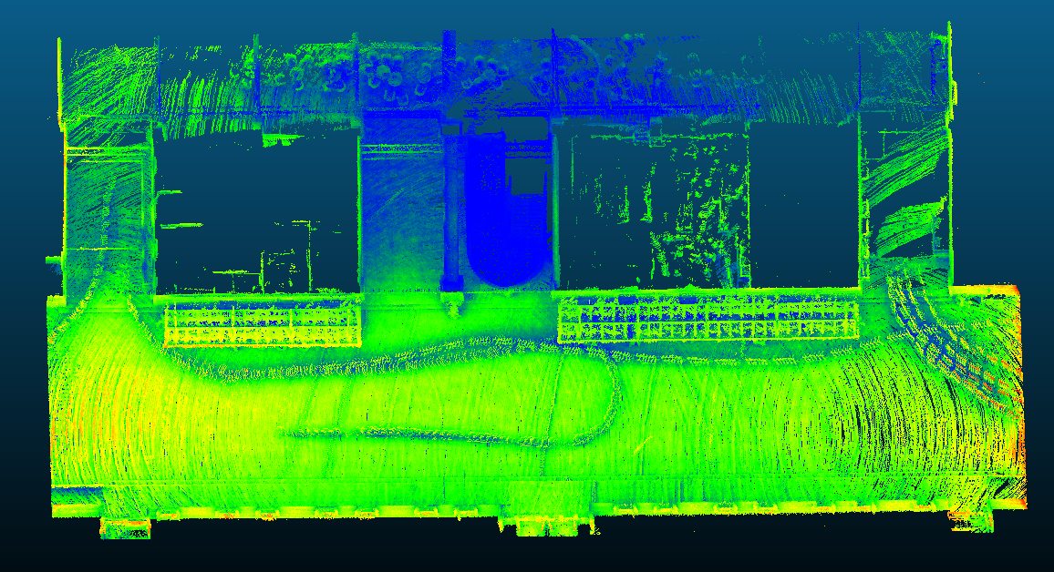

d
 | 两楼之间 | 楼梯两侧
实测 | 13.026 | 5.886
数据 | 13.064 | 5.868
D1

办公室走廊宽2.132m，点云测量平均宽度2.140m，相差0.8cm
点云扫描面的平均厚度为3.1cm
D

D2

1. 志仁楼楼梯两侧间距5.886m，点云测量间距5.868m，相差1.8cm
2.诚道楼与志仁楼间距13.026m，点云测量间距13.064m，相差3.8cm

d

